Ark1
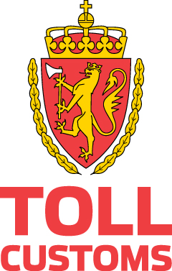

Autorisasjon til å utstede nasjonale leverandørerklæringer uten underskrift - oppdatert 16.7.2020
Firma navn | Organisasjonsnummer | Valid from | Valid through | Customs Region
Bertel O. Steen AS | 916218753 | 2018-06-25 | 2025-06-12 | TOA
Bertel O. Steen Detalj | 918814442 | 2018-06-25 | 2025-07-02 | TOA
Firda Sjøfarmer AS | 936678432 | 2019-11-29 | 2024-11-29 | TVN
Hydro Aluminium | 917537534 | 2018-01-25 | 2020-01-25 | TOA
Norilia AS | 995643316 | 2017-10-18 | 2024-07-16 | TOA
Norsk Scania AS | 879263662 | 2018-08-31 | 2025-05-20 | TOA
Nutricia Norge AS | 880346792 | 2020-02-08 | 2022-02-08 | TOA
Tine SA | 947942638 | 2018-02-19 | 2025-02-05 | TOA

